rehatis_test_07102026
Mapping für 1_21 anpassen

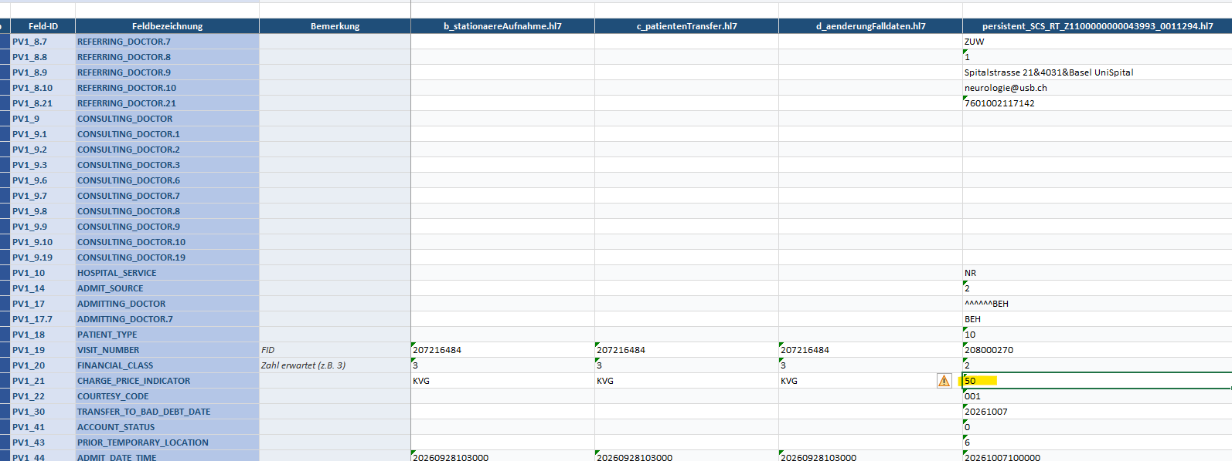

Telefonnummer wird in rehatis nicht korrekt angezeigt
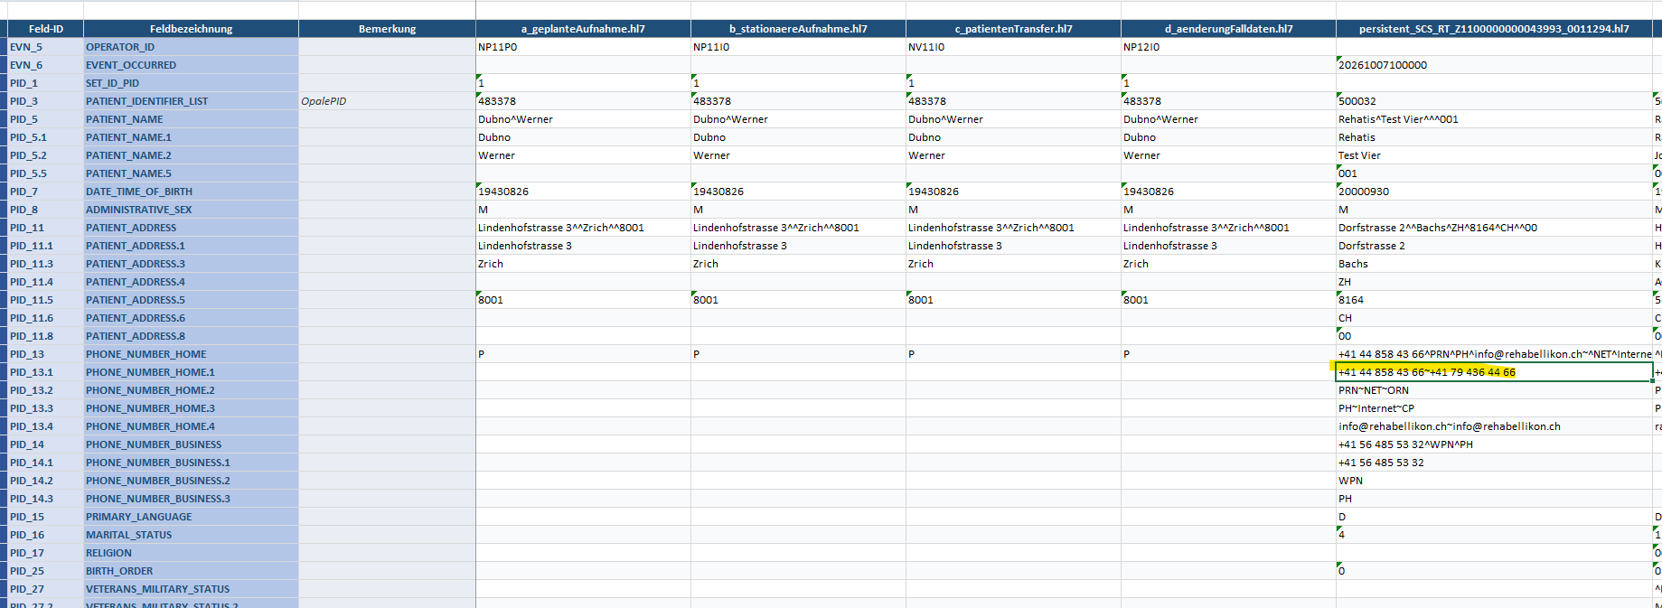

Im Rehatis hat es ----------

Reservationen mit Highdate sollen nicht im RehaTis erscheinen | korrekt | Eventcode A05 mit Highdate

Reservationen ohne Highdate sollen im RehaTis erscheinen | muss durch Willi auf korrekten Eventcode gemapt werden |  | Eventcode A05 ohne Highdate --> Umwandeln zu A14, damit er in Rehatis imporitert

Eventcode A05 mit Highdate

Besprechung
Opale |  | SAP
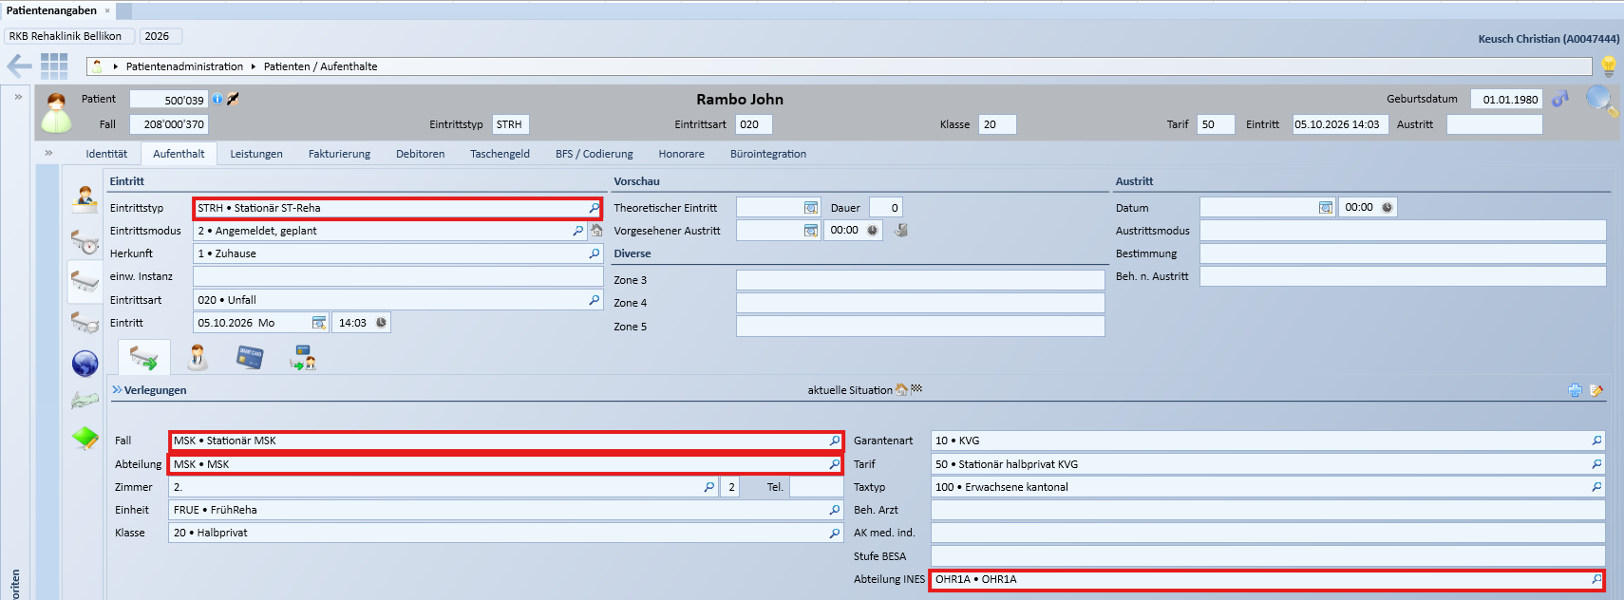
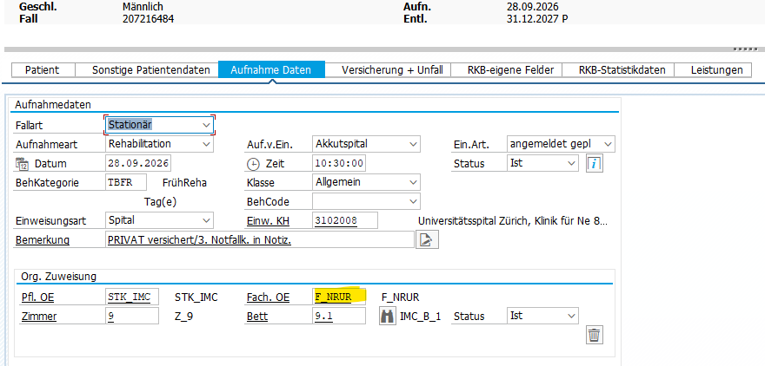

 |  | -Polypoint verwendet dat-File, Interflex verwendet txt-File, Ines verwendet HL7/Expopa10, alle anderen Systeme HL7
 |  | -Die Fach. OE wird heute an die Umsysteme geliefert und entspricht der Abteilung INES in Opale
 |  | -Die Umsysteme (HL7) empfangen die Fach.OE heute im Feld PV1_3.4 Facility, Ausnahme ist RehaTIS, wo die Fach:OE im Feld PV1_3.1 PointOfCare gesendet wird
 |  | -SAP sendet heute die Fach. OE im Format F_XXXX (z.B F_OHR1A) an die Umsysteme
 |  | -Orchestra entfernt ueberfall das F_ (--> F_OHR1A wird zu OHR1A), Ausnahme ist Polypoint und RehaTIS, wo das F_ nicht entfernt wird (F_OHR1A)

 | Opale

 | -Opale sendet das Feld Abteilung im HL7-File im Feld PV1_3.5 Location Status
 | -Abteilung INES in Opale entspricht dem Feld Fach. OE in SAP
 | -Opale sendet das benutzerspezifische Feld Abteilung INES im HL7-File im Feld PV2_41.3 (spitalspezifisches Feld)
 | -Opale sendet Abteilung Ines im Format XXXX (z.B OHR1A) an die Umsysteme

 | SAP
 | -Polypoint verwendet dat-File, Interflex verwendet txt-File, Ines verwendet HL7/Expopa10, alle anderen Systeme HL7
 | -Die Fach. OE wird heute an die Umsysteme geliefert und entspricht der Abteilung INES in Opale
 | -Die Umsysteme (HL7) empfangen die Fach.OE heute im Feld PV1_3.4 Facility, Ausnahme ist RehaTIS, wo die Fach:OE im Feld PV1_3.1 PointOfCare gesendet wird
 | -SAP sendet heute die Fach. OE im Format F_XXXX (z.B F_OHR1A) an die Umsysteme
 | -Orchestra entfernt ueberfall das F_ (--> F_OHR1A wird zu OHR1A), Ausnahme ist Polypoint und RehaTIS, wo das F_ nicht entfernt wird (F_OHR1A)

Fragen:
Warum verwendent wir für die Abteilunges INES ein kundenspezifisches Feld und nicht das Feld Abteilung?
Warum sendet Opale die Abteilung im HL7 im PV1_3.5 Location Status

Todos:
Orchestralogik besprechen. IMHO muss Willi folgendes in Orchestra sicherstellen:

Orchestralogik Opale
Die für die Umsysteme wichtige Ines-Abteilung wird durch Opale in PV2_41.3 geliefert.
Willi muss diese aber für alle Umsysteme in PV1_3.4 liefern. Ausnahme RehaTIS.
Für RehaTIS muss es in PV1_3.1 geliefert werden.

Dies Ines-Abteilung FR1 muss zu NRUR gemappt werden (alter Name SAP)
Alle Umsysteme kennen heute die Ines-Abteilung ohne F_ (weil dieses durch SAP-Orchestra entfernt wird.
Ausnahme ist: Popypoint und RehaTIS, diese kennen die Umsysteme mit F_
Willi muss bei Polypoint und RehaTIS jeweils ein F_ hinzufügen

Uebersicht
Systeme | Daten | Technischer Test OK | Fachlicher Test OK | Aktueller Status | Verwendet Abteilung INES von Opale | Fileformat | Todos
Diacos | Patfall | x |  | Technischer Test OK (das einzige was nicht nach Diacos übernommen wird, obwohl es offenbar korrekt aus Orchestra gesendet wird ist der Fallstatus stationär/ambulant. In Diacos wird immer stationär angezeigt. | Nein | HL7
Polypoint | Patfall | x | x |  | Ja | dat
TCPos | Patfall | x |  |  | Nein | HL7
Ines | Patfall |  |  | Auf Paolo warten! | Ja | HL7 (neu Expopa10)
IBI-care | Patfall |  |  |  | Ja | HL7
RehaTIS | Patfall | x |  |  | Ja | HL7
Interflex | Patfall | x |  | Auf Willi warten! | Nein | txt
CDMS Patfall | Patfall |  |  | Zugriff auf CDMS-Filesystem nun gegeben | Nein | HL7
OrgaCard | Patfall |  |  |  | Nein | HL7
DGLab | Patfall |  |  | Erst testbar, wenn Ines Patfall funktioniert | Nein | HL7
EKG | Patfall |  |  |  | Nein | HL7
Check&Act TCG | Patfall |  |  |  | Nein | HL7 |  | Marina

Interflex
URL Prod | IF 6040
Bei stationären wie auch ambulanten Patienten wird in der Regel immer der Besucher (Stammdaten des Patienten), sowie auch der Besuch (mit Gültigkeitsdauer, Zimmer, Bett, Zutrittsrechten etc.) angelegt
Allerdings gibt es in Interflex eine Logik, dass bei ambulanten Fällen der Besuch nur angelegt wird, wenn die Abteilung in Interflex unter ambulante Fälle erfasst ist
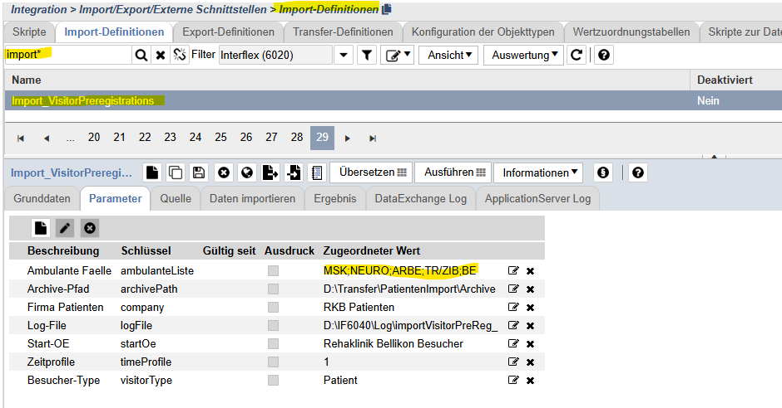

CDMS
URL Prod | RKB i-engine
URL Test | von CDMS Server starten
Ablage Testsystem | \\rehabellikon.ch\dfs\CDMS_TEST_TRANSFER

IBIcare
URL Test | IBI-care - Reha Bellikon TEST

